关系图
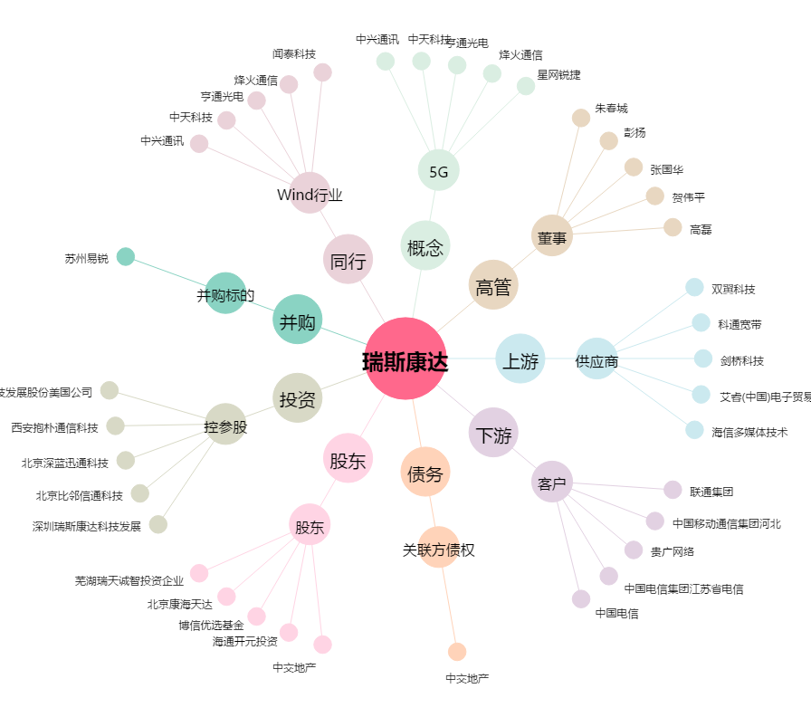
瑞斯康达[603803.SH] - 关系概览图

